工作表1
 | adx 3月一期需求

一、需求背景 | 目前线上出现dsp返回未审核素材的情况，其中涉及与广告法相悖的内容，并且素材审核规范也在不断变化，因此为保证线上adx素材的合法性，本期针对这两点做出调整。

二、需求列表 | 1、素材审核
 | 2、DSP接入配置
 | 3、winner计算规则

三、需求详述 | 1、素材审核
 |  | （1）素材审核页面增加“素材名称”搜索框，模糊匹配；
 |  | （2）素材有效期限制为30天，以素材上传时间开始计算，过期时间为30天后或expired_time，取最近的一个，例：

 |  | a. 素材上传日期为2018-03-01，expired_time为“2018-03-15”，则该素材的实际过期时间为“2018-03-15”；
 |  | b. 素材上传日期为2018-03-01，expired_time为“2018-04-14”，则该素材的实际过期时间为“2018-03-30”。

 |  | 数据库增加素材过期与否标识，过期的素材在前端不显示，但数据库不删除；
 | 2、DSP接入配置
 |  | （1）增加素材免审开关，开启后，该DSP跳过素材合法性判断。
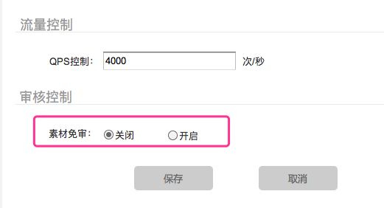

 | 3、winner计算规则
 |  | （1）素材合法性判断标准：
 |  |  | a. 标准分类
 |  |  |  | 1）不判断：不做任何素材相关判断；
 |  |  |  | 3）标准A（过期时间＋id）：素材id对应的素材，在有效时间内，且为“审核通过”状态；
 |  |  |  | 4）标准B（过期时间＋id＋url）：素材id对应的素材，在有效时间内，且为“审核通过”状态，且素材url域名为：wl.houyi.baofeng.net，且素材url完全正确。；

 |  |  |  | >>素材字段
 |  |  |  |  |  | 素材id | 素材url
 |  |  |  |  | banner | crid | adm
 |  |  |  |  | native | crid | native_mat.url
 |  |  |  |  | video | crid | adm.mediafile
 |  |  |  |  | textlink | crid | /

 |  |  | b. 存储方式
 |  |  |  | >>每个广告位id属于且仅属于一个审核标准组，在新建／编辑广告位时单选；
 |  |  |  | >>所有广告位新建／编辑页面，都增加如下选项，单选，默认值"不判断“。
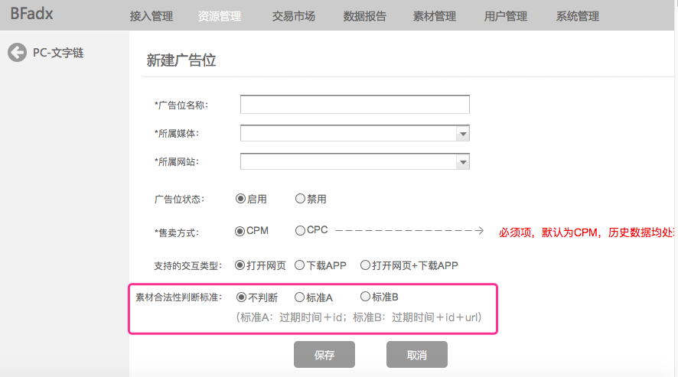

 |  | （2）winner规则
 |  |  | a. 素材合法／DSP素材免审&&价格最高的获胜；
 |  |  | b. 素材不合法的DSP，参与做价格结算，即可作为次高价出现。
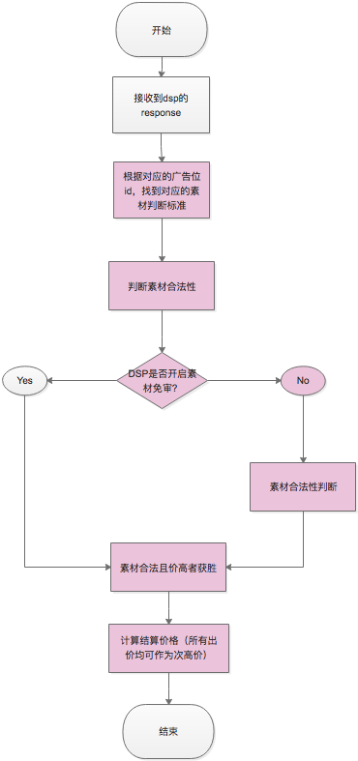

 |  | （3）报数
 |  |  | 见adx报数规则0815，adxmat表。

 | 4、历史数据处理：
 |  | （1）广告位：
 |  |  | “素材合法性判断标准”：不判断。

 |  | （2）素材：
 |  |  | ”素材过期时间“：2018－04－16

